Đăng bài viết
Usecase | Thêm bài viết mới

Ngày | 2022-06-11

Người Test | Lê Thị Thanh Hương

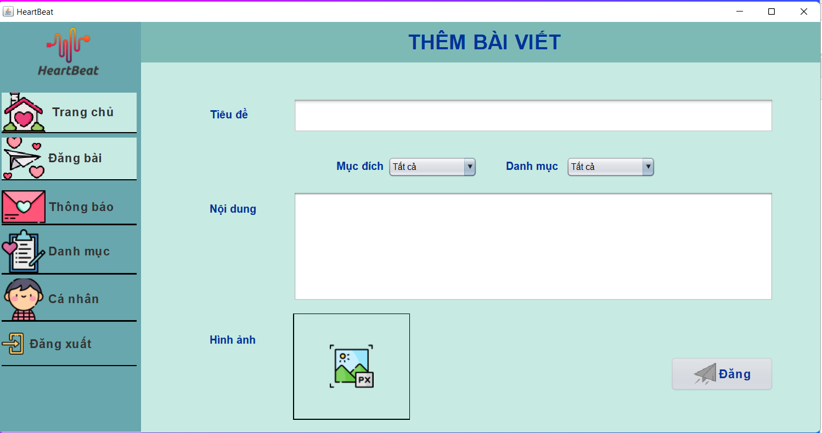 (Nơi đặt màn hình chính) |  |  |  |  |  |  |  | (Màn hình phụ 1) | (Màn hình phụ 2)

 | Tester nhập |  |  |  |  | Dev nhập
STT | Case Study | Status | Desciprtion | Bug Date | Tester | Fix Date | Dev
1 | Không chọn các trường trong comboBox Mục đích, Danh mục trước khi nhấn Đăng bài viết | OK | Không chọn các trường trong comboBox Mục đích, Danh mục nhưng vẫn cho phép đăng bài viết | 2022-06-11 | Hương | 2022-06-12 | Huy
2 | Không lựa chọn Hình ảnh, tiêu đề, nội dung trước khi nhấn Đăng bài viết | ok | Không chọn các trường Hình ảnh, tiêu đề, nội dung thì vẫn cho phép Đăng bài viết | 2022-06-11 | Hương | 2022-06-12 | Huy
3 |  | Warning
4 |  | Warning
5 |  | Warning
6 |  | Warning
7 |  | Warning
8 |  | Warning
9 |  | Warning
10 |  | Warning
11 |  | Warning
12 |  | Warning
13 |  | Warning
14 |  | Warning
15 |  | Warning
16 |  | Warning
17 |  | Warning
18 |  | Warning
19 |  | Warning
20 |  | Warning
21 |  | Warning
22 |  | Warning
23 |  | Warning
24 |  | Warning
25 |  | Warning

Thông báo
Usecase | Thông báo

Ngày | 2022-06-16

Người Test | Lê Thị Thanh Hương

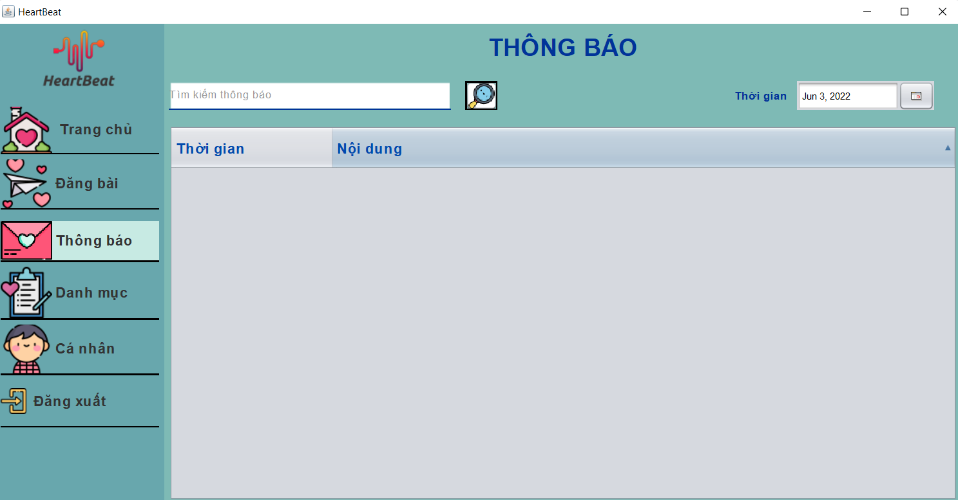 (Nơi đặt màn hình chính) |  |  |  |  |  |  |  | (Màn hình phụ 2)

 | 2022-06-16 |  |  |  |  | Dev nhập
STT | Case Study | Status | Desciprtion | Bug Date | Tester | Fix Date | Dev
1 | Nhập vào thời gian của Thông báo lớn hơn thời gian hiện tại | ok | Ngày hiện thông báo phải nhỏ hơn ngày hiện tại | 2022-06-16 | Hương | 2022-06-16 | Huy
2 |  | Warning
3 |  | Warning
4 |  | Warning
5 |  | Warning
6 |  | Warning
7 |  | Warning
8 |  | Warning
9 |  | Warning
10 |  | Warning
11 |  | Warning
12 |  | Warning
13 |  | Warning
14 |  | Warning
15 |  | Warning
16 |  | Warning
17 |  | Warning
18 |  | Warning
19 |  | Warning
20 |  | Warning
21 |  | Warning
22 |  | Warning
23 |  | Warning
24 |  | Warning
25 |  | Warning

Đặt lịch hẹn
Usecase | Đặt lịch hẹn

Ngày | 2022-06-16

Người Test | Lê Thị Thanh Hương

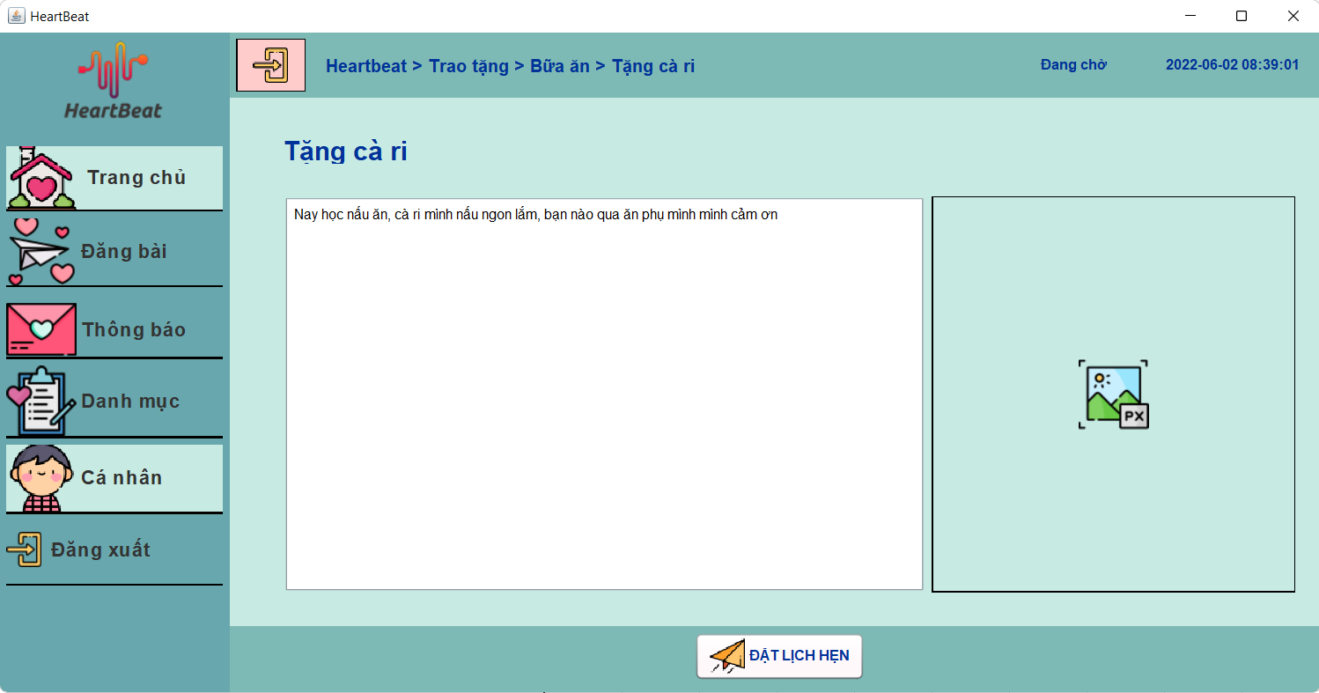 (Nơi đặt màn hình chính) |  |  |  |  |  |  |  | (Màn hình phụ 1) | (Màn hình phụ 2)

 | Tester nhập |  |  |  |  | Dev nhập
STT | Case Study | Status | Desciprtion | Bug Date | Tester | Fix Date | Dev
1 | Người dùng đặt hẹn bài viết hơn 5 lần trong 7 ngày gần nhất | ok | Mỗi người dùng đặt hẹn bài viết không quá 5 lần trong 7 ngày gần nhất | 2022-06-20 | Hương | 2022-06-20 | Huy
2 | Bài viết của user 11 vừa được đặt hẹn bởi user 22 thì admin xóa tài khoản user 11 | Warning | Bài viết được đặt hẹn mà bị xóa tài khoản thì mọi bài viết của tài khoản đó đều bị xóa và thông báo hủy lịch hẹn cho người đặt lịch hẹn biết | 2022-06-20 | Hương
3 | Bài viết của user 11 vừa được đặt hẹn bởi user 22 thì admin xóa bài viết của user 11 | Warning | Bài viết được đặt hẹn mà bị xóa bài viết từ admin thì sẽ thông báo hủy đặt lịch hẹn cho người đặt lịch hẹn biết | 2022-06-20 | Hương
4 |  | Warning
5 |  | Warning
6 |  | Warning
7 |  | Warning
8 |  | Warning
9 |  | Warning
10 |  | Warning
11 |  | Warning
12 |  | Warning
13 |  | Warning
14 |  | Warning
15 |  | Warning
16 |  | Warning
17 |  | Warning
18 |  | Warning
19 |  | Warning
20 |  | Warning
21 |  | Warning
22 |  | Warning
23 |  | Warning
24 |  | Warning
25 |  | Warning

Cập nhật thông tin cá nhân
Usecase | cập nhật thông tin cá nhân

Ngày | 2022-06-20

Người Test | Lê Thị Thanh Hương

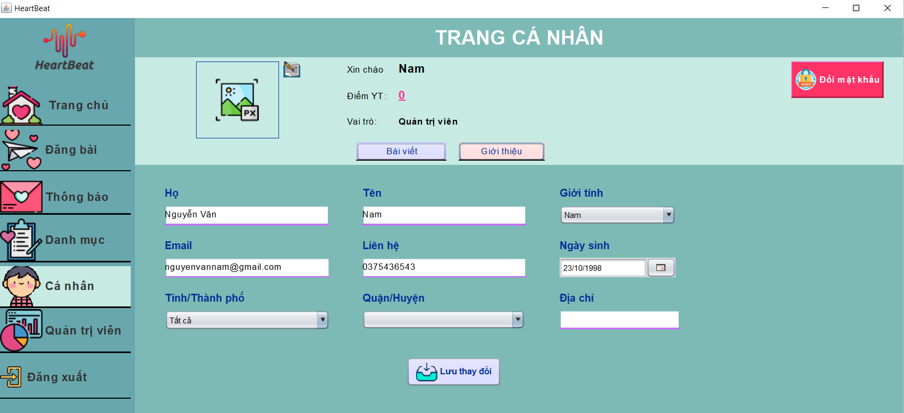
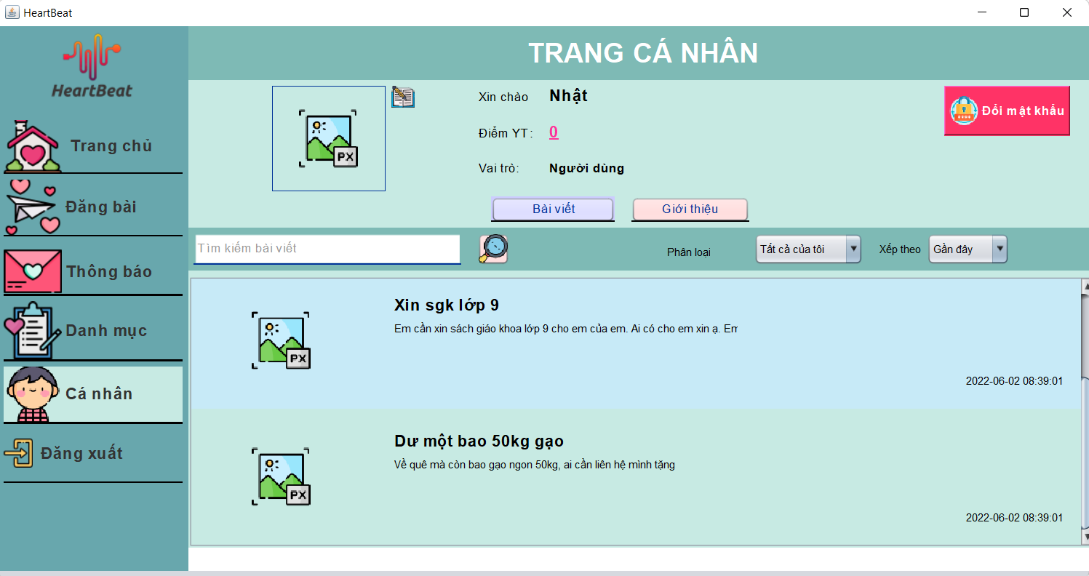 (Nơi đặt màn hình chính) |  |  |  |  |  |  |  | (Màn hình phụ 1) | (Màn hình phụ 2)

 | Tester nhập |  |  |  |  | Dev nhập
STT | Case Study | Status | Desciprtion | Bug Date | Tester | Fix Date | Dev
1 | update thông tin Trang cá nhân trên các Trường | Bug | Update thông tin cá nhân ở các trường thì sẽ cập nhật trên cơ sở dữ liệu | 2022-06-20 | Hương
2 |  | Warning
3 |  | Warning
4 |  | Warning
5 |  | Warning
6 |  | Warning
7 |  | Warning
8 |  | Warning
9 |  | Warning
10 |  | Warning
11 |  | Warning
12 |  | Warning
13 |  | Warning
14 |  | Warning
15 |  | Warning
16 |  | Warning
17 |  | Warning
18 |  | Warning
19 |  | Warning
20 |  | Warning
21 |  | Warning
22 |  | Warning
23 |  | Warning
24 |  | Warning
25 |  | Warning

Hủy lịch hẹn
Usecase | Huỷ lịch hẹn

Ngày | 2022-06-20

Người Test | Lê Thị Thanh Hương

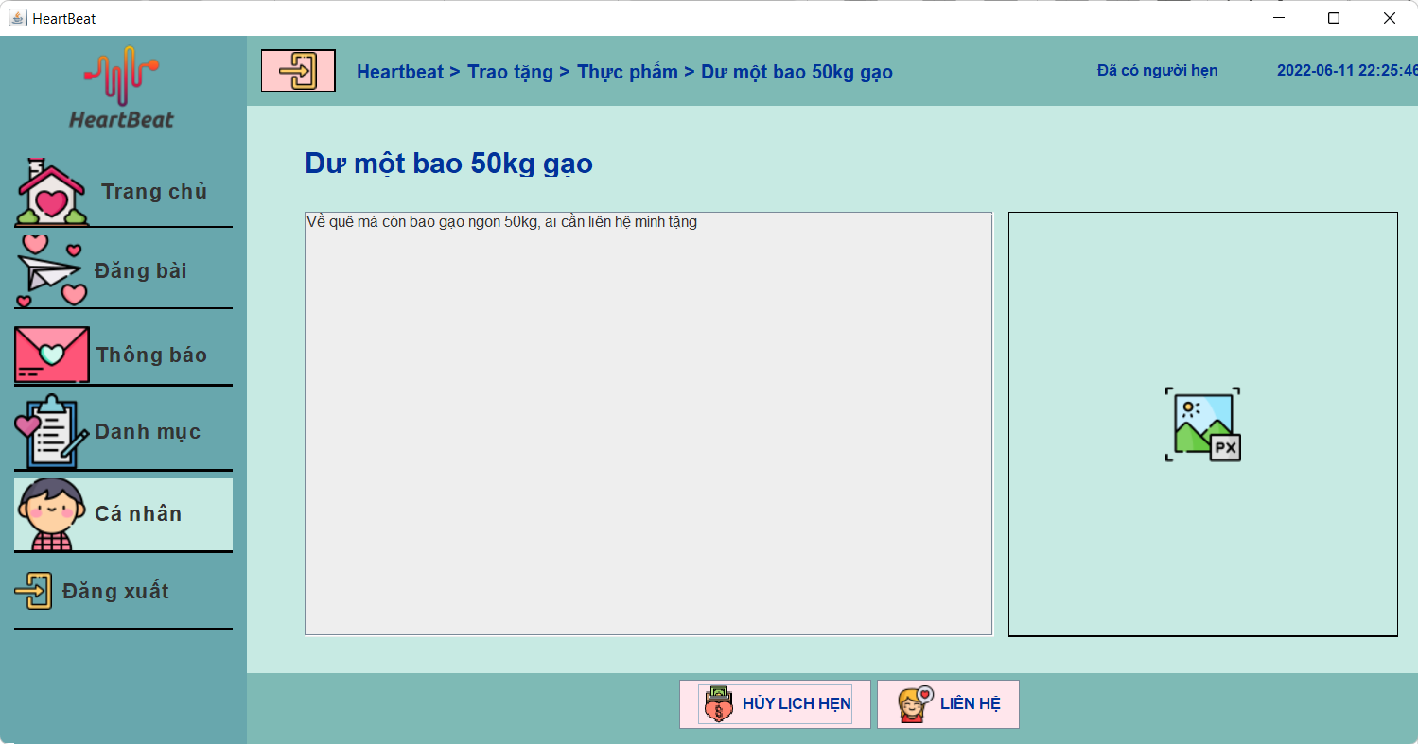 (Nơi đặt màn hình chính) |  |  |  |  |  |  |  | (Màn hình phụ 1) | (Màn hình phụ 2)

 | Tester nhập |  |  |  |  | Dev nhập
STT | Case Study | Status | Desciprtion | Bug Date | Tester | Fix Date | Dev
1 | Hủy lịch hẹn với bài viết đã bị xóa tài khoản chủ bài viết | Warning | Hành động này không được thực thi | 2022-06-20 | Hương
2 | Huỷ lịch hẹn với bài viết đã bị xóa | Warning | Hành động này không được thực thi | 2022-06-20 | Hương
3 |  | Warning
4 |  | Warning
5 |  | Warning
6 |  | Warning
7 |  | Warning
8 |  | Warning
9 |  | Warning
10 |  | Warning
11 |  | Warning
12 |  | Warning
13 |  | Warning
14 |  | Warning
15 |  | Warning
16 |  | Warning
17 |  | Warning
18 |  | Warning
19 |  | Warning
20 |  | Warning

Quản lý người dùng
Usecase | Quản lý người dùng

Ngày | 2022-06-20

Người Test | Lê Thị Thanh Hương

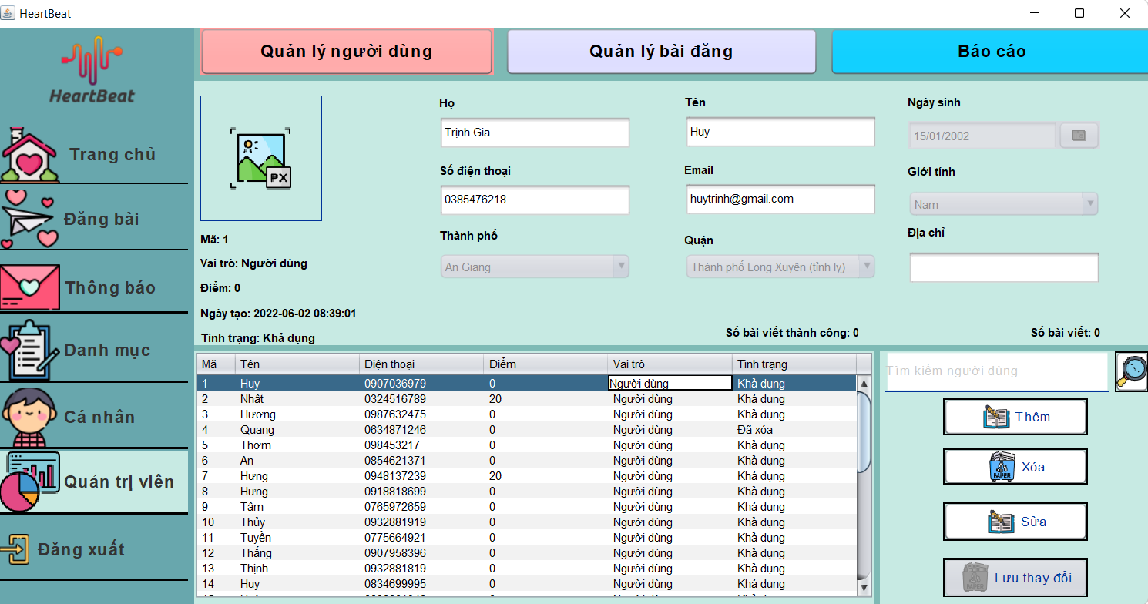 (Nơi đặt màn hình chính) |  |  |  |  |  |  |  | (Màn hình phụ 1) | (Màn hình phụ 2)

 | Tester nhập |  |  |  |  | Dev nhập
STT | Case Study | Status | Desciprtion | Bug Date | Tester | Fix Date | Dev
1 | Sửa thông tin người dùng trong các trường thông tin người dùng | bug | Admin có quyền sửa thông tin người dùng trừ các trường Số điện thoại và email, sau khi sửa thì cập nhật trong database | 2022-06-21 | Hương
2 | Thêm người dùng mới | ok | Sau khi admin thêm người dùng mới thì cập nhật trên database | 2022-06-21 | Hương | 2022-06-22 | Huy
3 | Xóa người dùng | ok | Sau khi xóa thì trạng thái người dùng isdeleted = 1 | 2022-06-21 | Hương | 2022-06-22 | Huy
4 |  | Warning
5 |  | Warning
6 |  | Warning
7 |  | Warning
8 |  | Warning
9 |  | Warning
10 |  | Warning
11 |  | Warning
12 |  | Warning
13 |  | Warning
14 |  | Warning
15 |  | Warning
16 |  | Warning
17 |  | Warning
18 |  | Warning
19 |  | Warning
20 |  | Warning
21 |  | Warning
22 |  | Warning
23 |  | Warning
24 |  | Warning
25 |  | Warning

Quản lý bài đăng
Usecase | Quản lý bài đăng

Ngày | 2022-06-22

Người Test | Lê Thị Thanh Hương

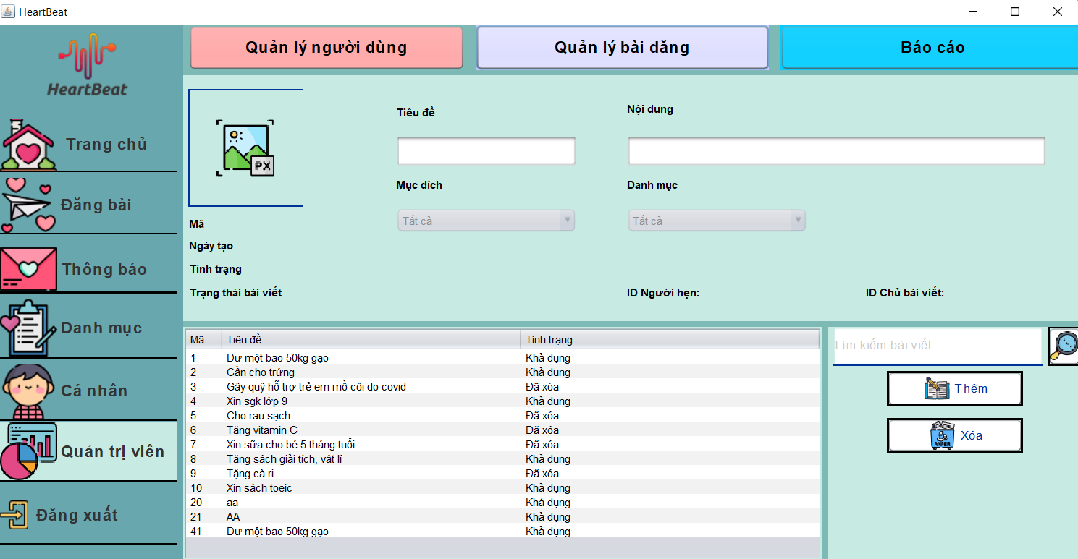 (Nơi đặt màn hình chính) |  |  |  |  |  |  |  | (Màn hình phụ 1) | (Màn hình phụ 2) | (Màn hình phụ 3)

 | Tester nhập |  |  |  |  | Dev nhập
STT | Case Study | Status | Desciprtion | Bug Date | Tester | Fix Date | Dev
1 | Xóa bài đăng | ok | Khi Xóa bài đăng sẽ chuyển trạng thái isdeleted = 1 | 2022-06-21 | Hương | 2022-06-22 | Huy
2 |  | Warning
3 |  | Warning
4 |  | Warning
5 |  | Warning
6 |  | Warning
7 |  | Warning
8 |  | Warning
9 |  | Warning
10 |  | Warning
11 |  | Warning
12 |  | Warning
13 |  | Warning
14 |  | Warning
15 |  | Warning
16 |  | Warning
17 |  | Warning
18 |  | Warning
19 |  | Warning
20 |  | Warning
21 |  | Warning
22 |  | Warning
23 |  | Warning
24 |  | Warning
25 |  | Warning

